XauUsd_Amp_10$
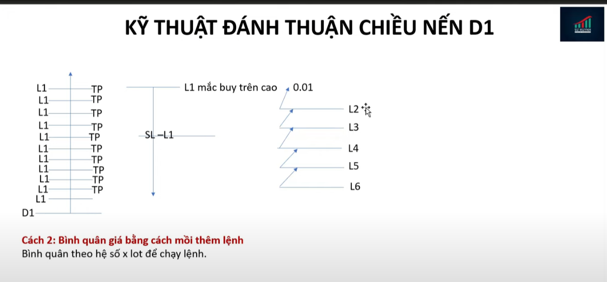
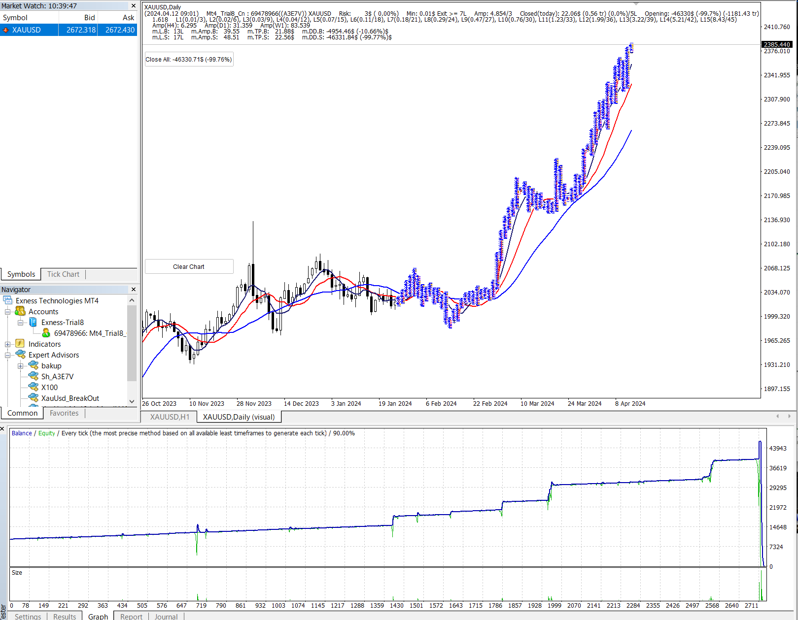
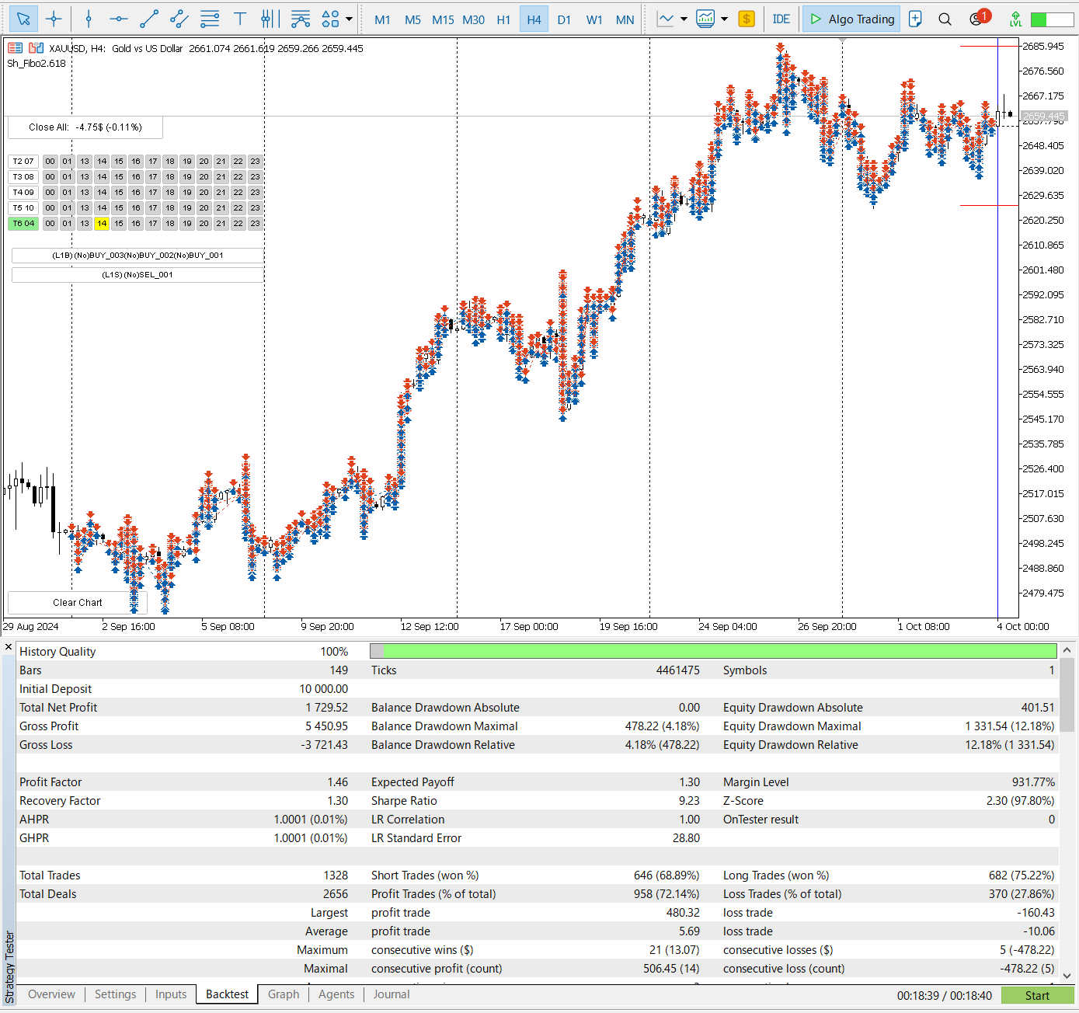
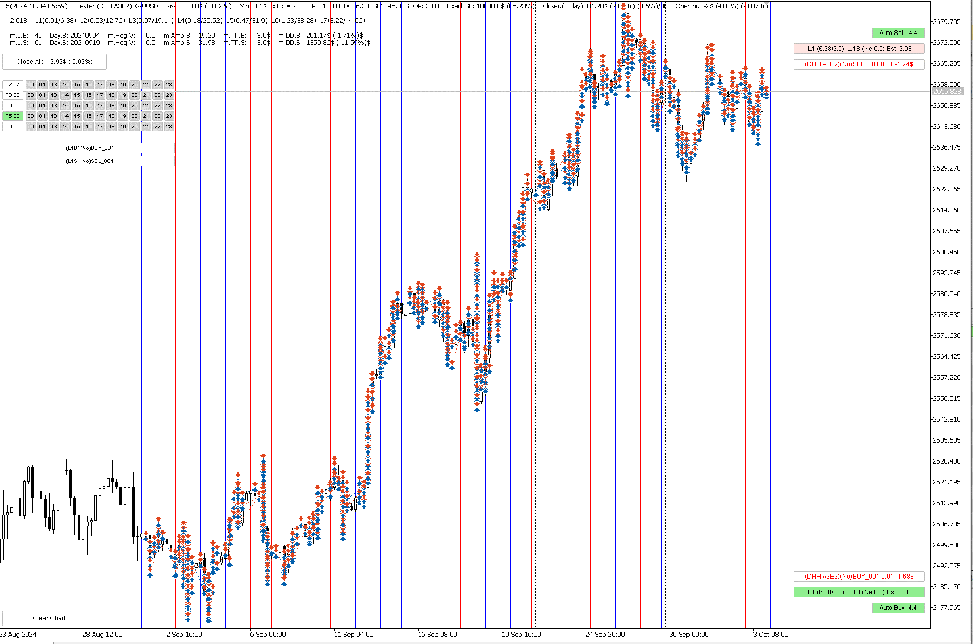
Quãng giá L1-L2 |  |  | 1.50000 |  |  |  | Tổng lot |  | Ký quỹ |  | Tổng vốn cần có
Quãng giá L2-L3 |  |  | 1.50000 |  |  | 1.382 | 10.39 |  | 1038.5622543 |  | 2,269.83 |  |  | USC | 23 | USD
Quãng giá L3-L4 |  |  | 1.50000 | Hệ số nhân | 1.618 | 1.618
Quãng giá L4-L5 |  |  | 1.50000 | Quãng giá dca | 1.500 | 2.618
Quãng giá L5-L6 |  |  | 1.50000 | TP | 2.427 | 3.618
Quãng giá L6 trở đi |  |  | 1.50000 |  |  | 2200 | 2198.5 | 2197 | 2195.5 | 2194 | 2192.5 | 2191 | 2189.5 | 2188 | 2186.5 | 2185 | 2183.5 | 2182 | 2180.5 | 2179 | 2177.5 | 2176 | 2174.5 | 2173 | 2171.5
Khối lượng ban đầu |  |  | 0.01 |  |  | $0 | $2 | $3 | $5 | $6 | $8 | $9 | $11 | $12 | $14 | $15 | $17 | $18 | $20 | $21 | $23 | $24 | $26 | $27 | $29
Hệ số lot |  |  | 1.618 | DCA | Price | TP L1 | TP L2 | TP L3 | TP L4 | TP L5 | TP L6 | TP L7 | TP L8 | TP L9 | TP L10 | TP L11 | TP L12 | TP L13 | TP L14 | TP L15 | TP L16 | TP L17 | TP L18 | TP L19 | TP L20
Số Lệnh đánh |  |  | 12 | L |  | 1 | 2 | 3 | 4 | 5 | 6 | 7 | 8 | 9 | 10 | 11 | 12 | 13 | 14 | 15 | 16 | 17 | 18 | 19 | 20
 |  |  |  | 1 | 0.01 | 2.43 | 0.93 | (0.57) | (2.07) | (3.57) | (5.07) | (6.57) | (8.07) | (9.57) | (11.07) | (12.57) | (14.07) | (15.57) | (17.07) | (18.57) | (20.07) | (21.57) | (23.07) | (24.57) | (26.07)
SỐ L | K.LƯỢNG | SỐ TIỀN $ | GIÁ ĐI | 2 | 0.02 |  | 3.93 | 1.50 | (0.93) | (3.35) | (5.78) | (8.21) | (10.64) | (13.06) | (15.49) | (17.92) | (20.34) | (22.77) | (25.20) | (27.62) | (30.05) | (32.48) | (34.91) | (37.33) | (39.76)
L1 | 0.01 | 17 | 16.50000 | 3 | 0.03 |  |  | 6.35 | 2.43 | (1.50) | (5.43) | (9.35) | (13.28) | (17.21) | (21.13) | (25.06) | (28.99) | (32.92) | (36.84) | (40.77) | (44.70) | (48.62) | (52.55) | (56.48) | (60.40)
L2 | 0.02 | 24 | 15.00000 | 4 | 0.04 |  |  |  | 10.28 | 3.93 | (2.43) | (8.78) | (15.13) | (21.49) | (27.84) | (34.20) | (40.55) | (46.90) | (53.26) | (59.61) | (65.96) | (72.32) | (78.67) | (85.03) | (91.38)
L3 | 0.03 | 35 | 13.50000 | 5 | 0.07 |  |  |  |  | 16.63 | 6.35 | (3.93) | (14.21) | (24.49) | (34.77) | (45.05) | (55.33) | (65.61) | (75.89) | (86.17) | (96.45) | (106.73) | (117.01) | (127.29) | (137.57)
L4 | 0.04 | 51 | 12.00000 | 6 | 0.11 |  |  |  |  |  | 26.91 | 10.28 | (6.35) | (22.99) | (39.62) | (56.25) | (72.89) | (89.52) | (106.16) | (122.79) | (139.42) | (156.06) | (172.69) | (189.32) | (205.96)
L5 | 0.07 | 72 | 10.50000 | 7 | 0.18 |  |  |  |  |  |  | 43.55 | 16.63 | (10.28) | (37.19) | (64.11) | (91.02) | (117.93) | (144.85) | (171.76) | (198.67) | (225.58) | (252.50) | (279.41) | (306.32)
L6 | 0.11 | 100 | 9.00000 | 8 | 0.29 |  |  |  |  |  |  |  | 70.46 | 26.91 | (16.63) | (60.18) | (103.72) | (147.27) | (190.82) | (234.36) | (277.91) | (321.45) | (365.00) | (408.54) | (452.09)
L7 | 0.18 | 135 | 7.50000 | 9 | 0.47 |  |  |  |  |  |  |  |  | 114.00 | 43.54 | (26.91) | (97.37) | (167.83) | (238.28) | (308.74) | (379.20) | (449.65) | (520.11) | (590.56) | (661.02)
L8 | 0.29 | 174 | 6.00000 | 10 | 0.76 |  |  |  |  |  |  |  |  |  | 184.45 | 70.45 | (43.55) | (157.55) | (271.54) | (385.54) | (499.54) | (613.54) | (727.54) | (841.53) | (955.53)
L9 | 0.47 | 211 | 4.50000 | 11 | 1.23 |  |  |  |  |  |  |  |  |  |  | 298.44 | 113.99 | (70.46) | (254.91) | (439.36) | (623.81) | (808.26) | (992.70) | (1177.15) | (1361.60)
L10 | 0.76 | 228 | 3.00000 | 12 | 1.99 |  |  |  |  |  |  |  |  |  |  |  | 482.87 | 184.44 | (114.00) | (412.44) | (710.88) | (1009.32) | (1307.76) | (1606.20) | (1904.63)
L11 | 1.23 | 184 | 1.50000 | 13 | 3.22 |  |  |  |  |  |  |  |  |  |  |  |  | 781.29 | 298.42 | (184.46) | (667.33) | (1150.20) | (1633.08) | (2115.95) | (2598.83)
L12 | 1.99 |  | 0.00000 | 14 | 8.43 |  |  |  |  |  |  |  |  |  |  |  |  |  | 2045.42 | 781.25 | (482.91) | (1747.07) | (3011.24) | (4275.40) | (5539.56)
 |  |  | 0.00000 | 15 | 22.06 |  |  |  |  |  |  |  |  |  |  |  |  |  |  | 5354.90 | 2045.32 | (1264.26) | (4573.84) | (7883.42) | (11193.00)
 |  |  | 0.00000 | 16 | 57.76 |  |  |  |  |  |  |  |  |  |  |  |  |  |  |  | 14019.13 | 5354.65 | (3309.83) | (11974.31) | (20638.79)
 |  |  | 0.00000 | 17 | 151.22 |  |  |  |  |  |  |  |  |  |  |  |  |  |  |  |  | 36702.07 | 14018.47 | (8665.14) | (31348.74)
 |  |  | 0.00000 | 18 | 395.90 |  |  |  |  |  |  |  |  |  |  |  |  |  |  |  |  |  | 96086.02 | 36700.35 | (22685.33)
 |  |  | 0.00000 | 19 | 1,036.48 |  |  |  |  |  |  |  |  |  |  |  |  |  |  |  |  |  |  | 251553.19 | 96081.50
 |  |  | 0.00000 | 20 | 2,713.50 |  |  |  |  |  |  |  |  |  |  |  |  |  |  |  |  |  |  |  | 658566.26
 |  |  | 0.00000 | Total | 96.67 | 0.00 | 0.00 | (0.57) | (3.00) | (8.43) | (18.71) | (36.84) | (67.68) | (119.09) | (203.76) | (342.25) | (567.83) | (934.33) | (1528.81) | (2492.19) | (4236.90) | (8027.12) | (17172.48) | (40337.63) | (100206.58)
 |  |  |  |  | Profit | 2.43 | 4.85 | 7.28 | 9.71 | 12.13 | 14.56 | 16.98 | 19.40 | 21.82 | 24.24 | 26.64 | 29.03 | 31.40 | 815.02 | 3,643.96 | 11,827.55 | 34,029.60 | 92,932.00 | 247,915.91 | 654,441.19
 |  |  |  |  | Volume | 0.01 | 0.03 | 0.05 | 0.09 | 0.16 | 0.27 | 0.45 | 0.74 | 1.21 | 1.97 | 3.20 | 5.19 | 8.41 | 16.84 | 38.90 | 96.67 | 247.89 | 643.80 | 1,680.27 | 4,393.77

TỔNG CỘNG: | 5 | 1,231 | 17

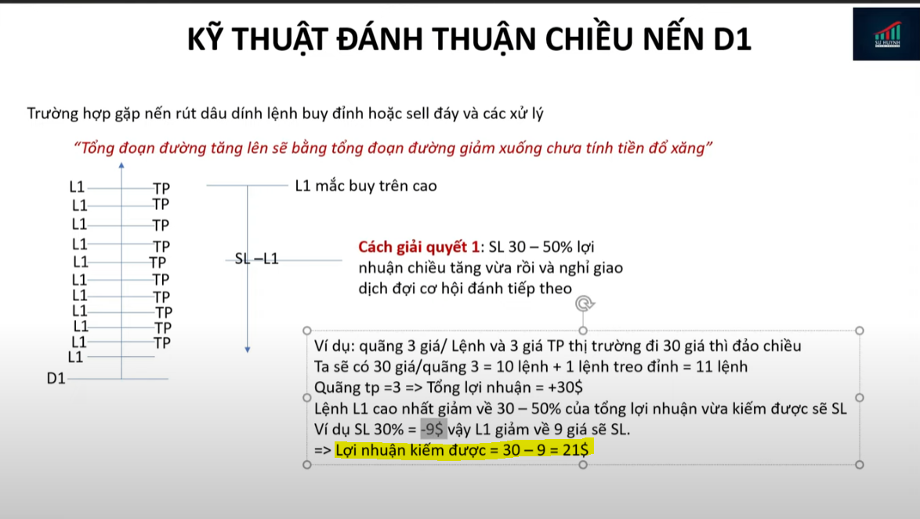
 |  |  |  | Hệ số nhân | 2.618
 |  |  |  | Quãng giá dca | 10
 |  |  |  | TP | 10
 |  |  |  | L7 Chịu đc | 60 giá
 |  |  |  | Vốn cần có | $42
 |  |  |  | TP | $8
 |  |  |  | Hiệu suất | 19%

 |  |  |  | Hệ số nhân | 2.618
 |  |  |  | Quãng giá dca | 10
 |  |  |  | TP | 10
 |  |  |  | L13 Chịu đc | 120 giá
 |  |  |  | Vốn cần có | $13,721
 |  |  |  | TP | $2,447
 |  |  |  | Hiệu suất | 18%

Sheet1
is_allow_trend_shift |  | iStochastic | 115k | Không kiểm tra | 144k |  |  | 12h | 110k |  | 1h | 109k |  | 4h | 107.7

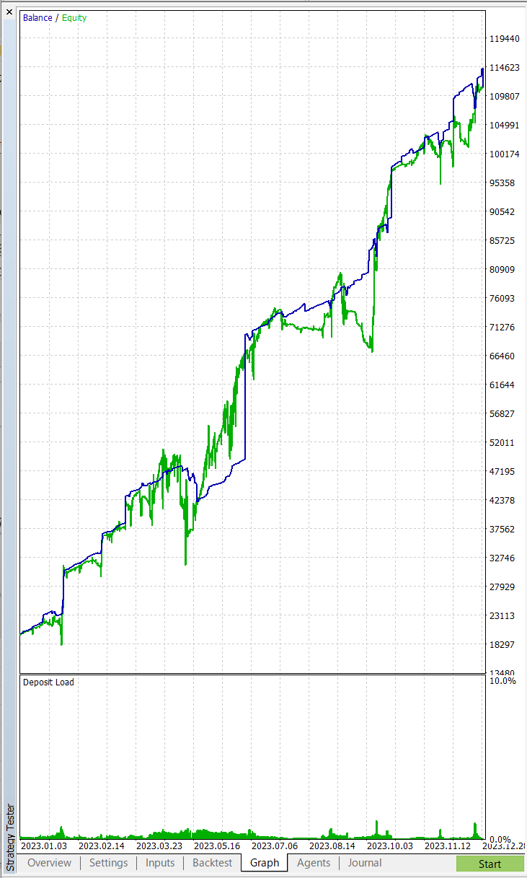
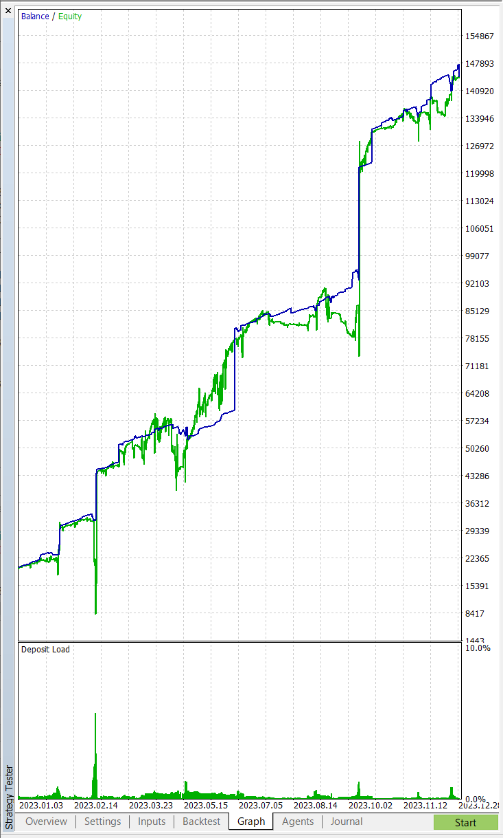
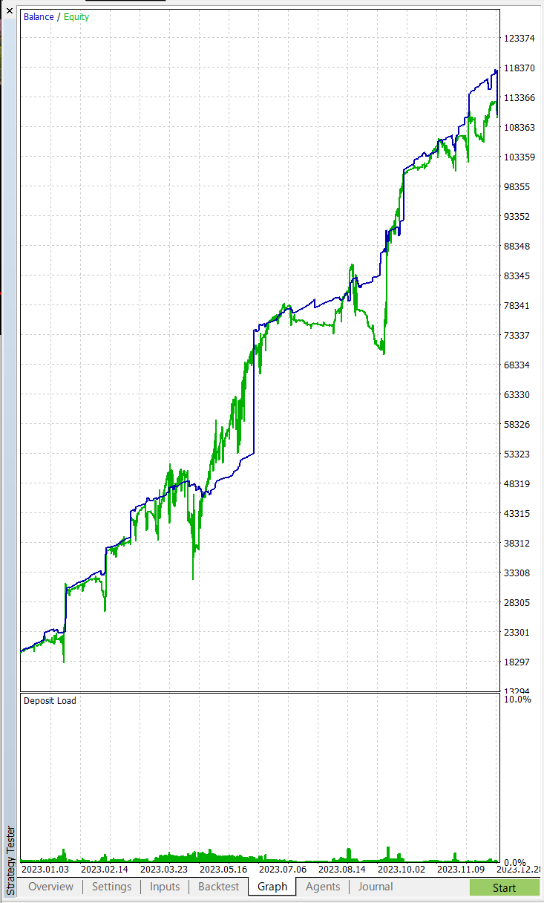

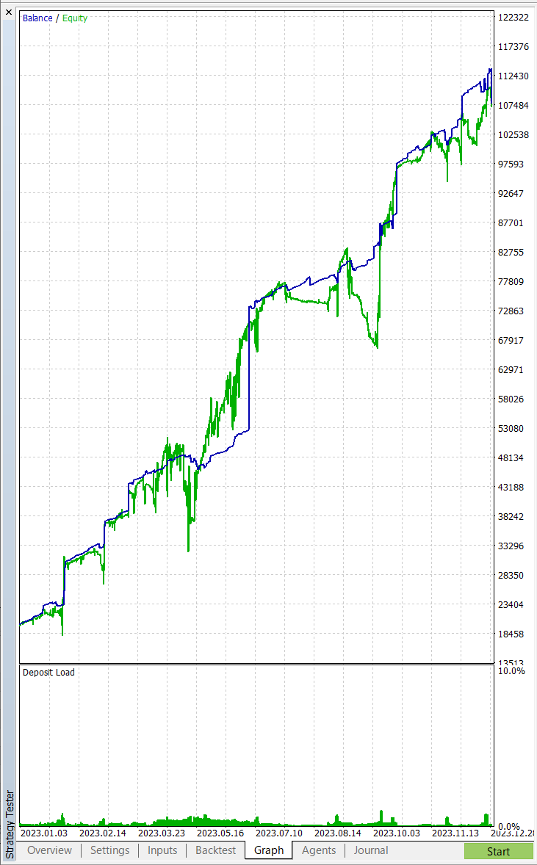

iStochastic + 1h | 103k |  |  | iStochastic + 4h | 106k |  |  | iStochastic + 8h |  | 101k | Chốt: | iStochastic + 1h | 103k

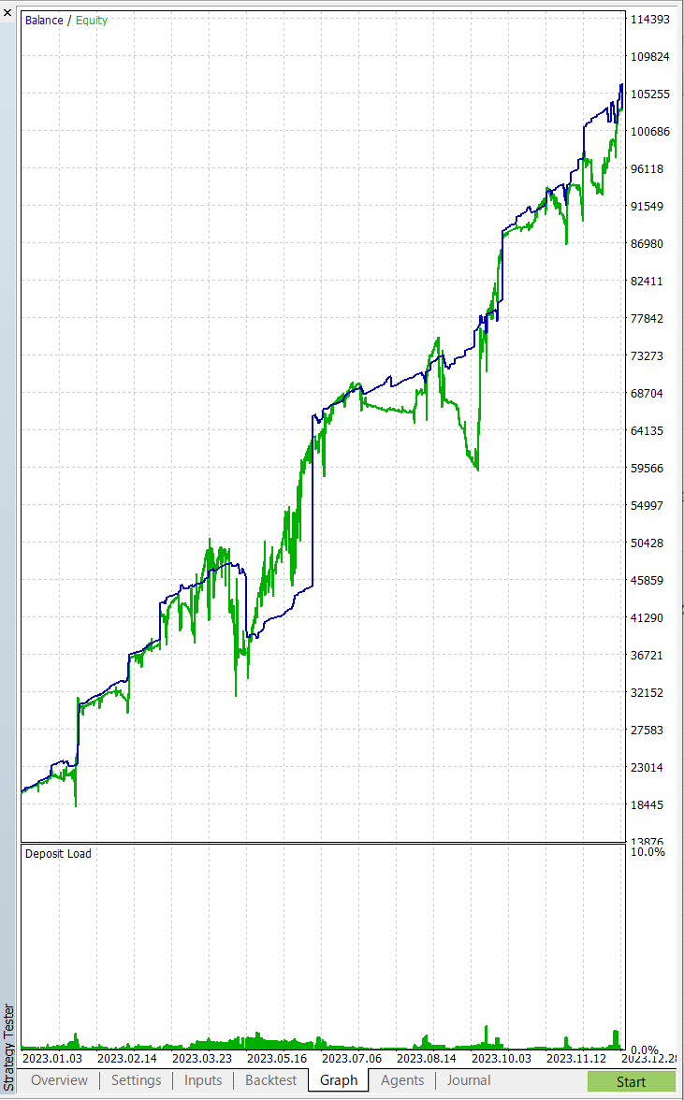


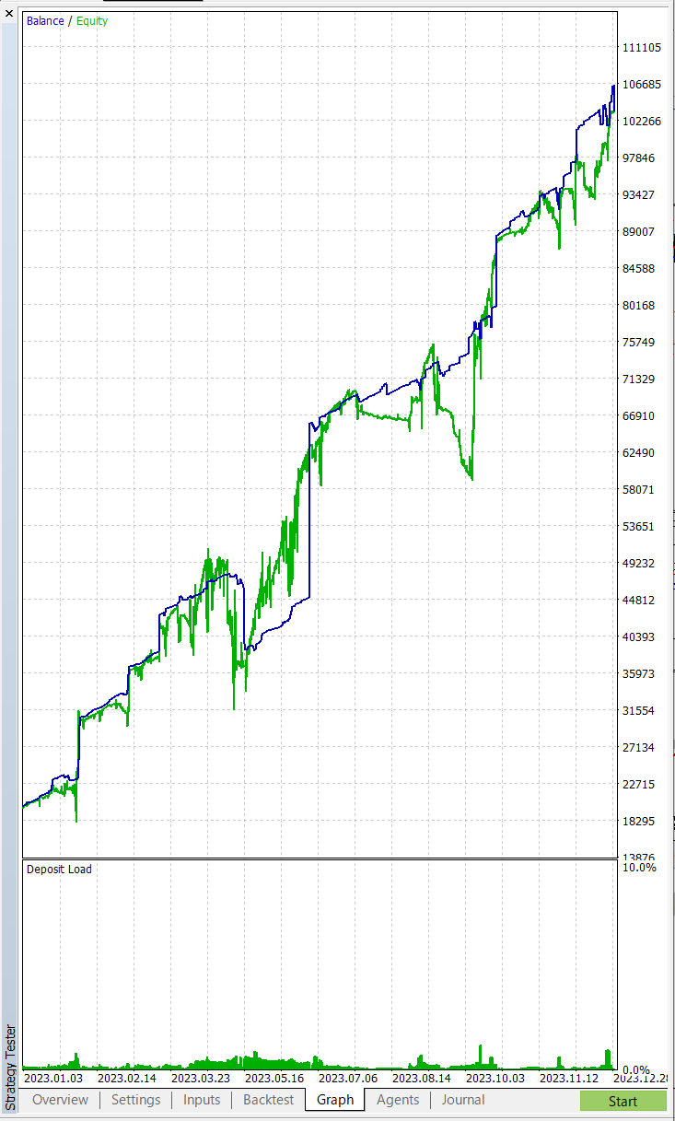

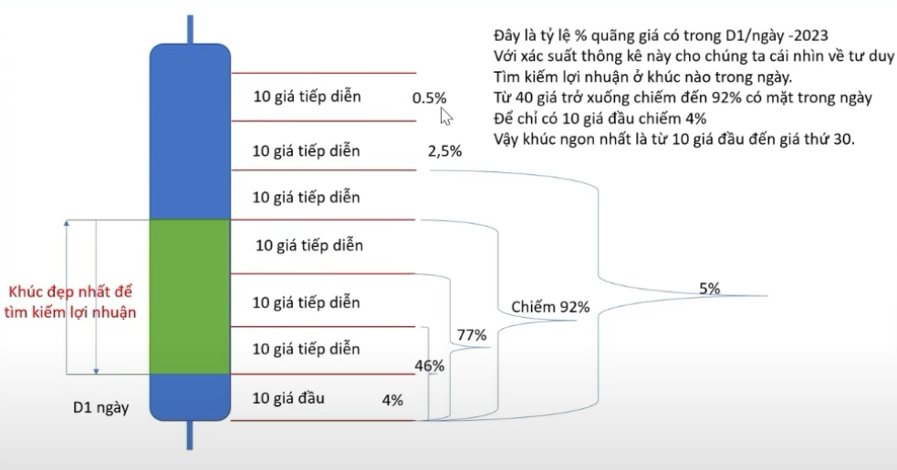

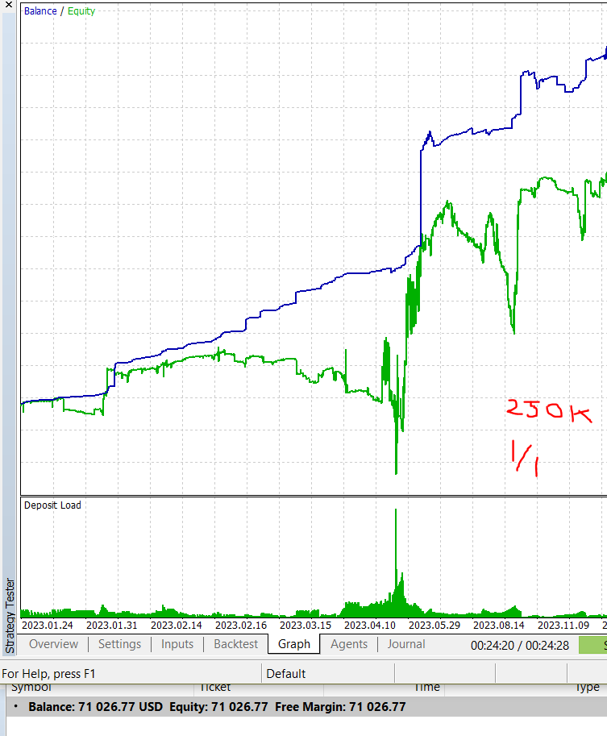
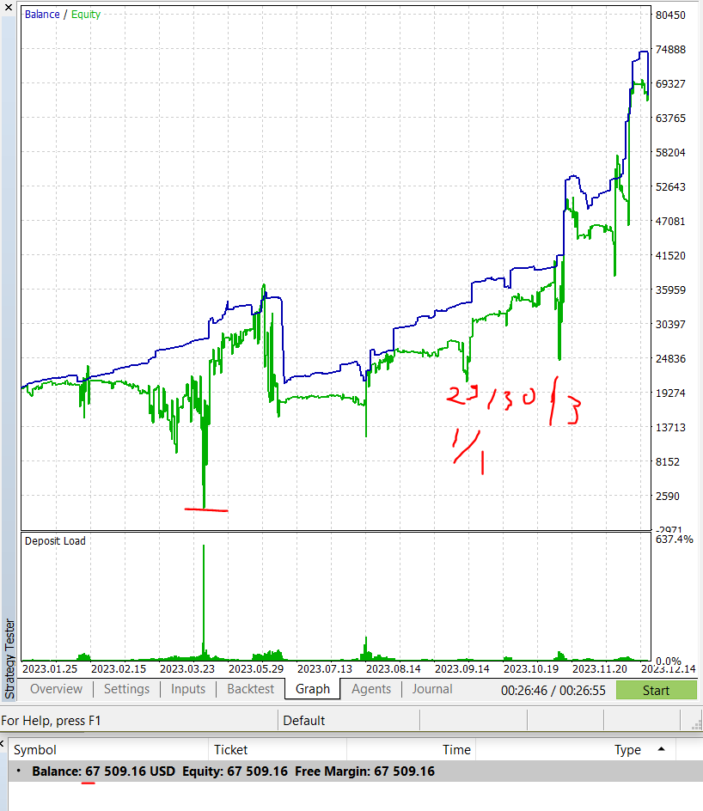
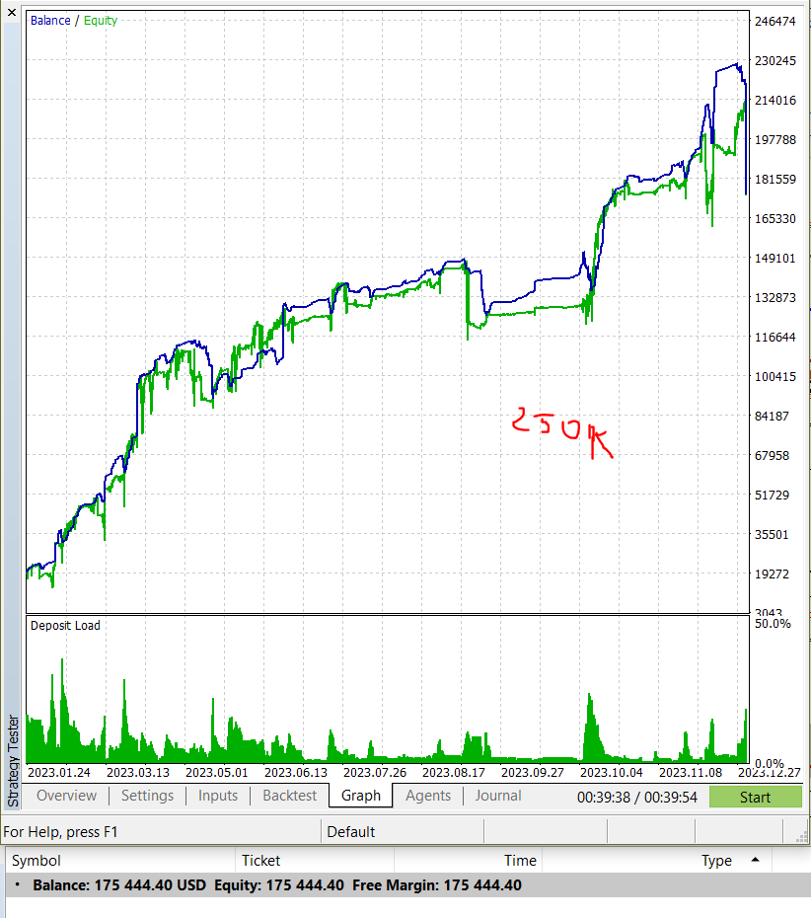
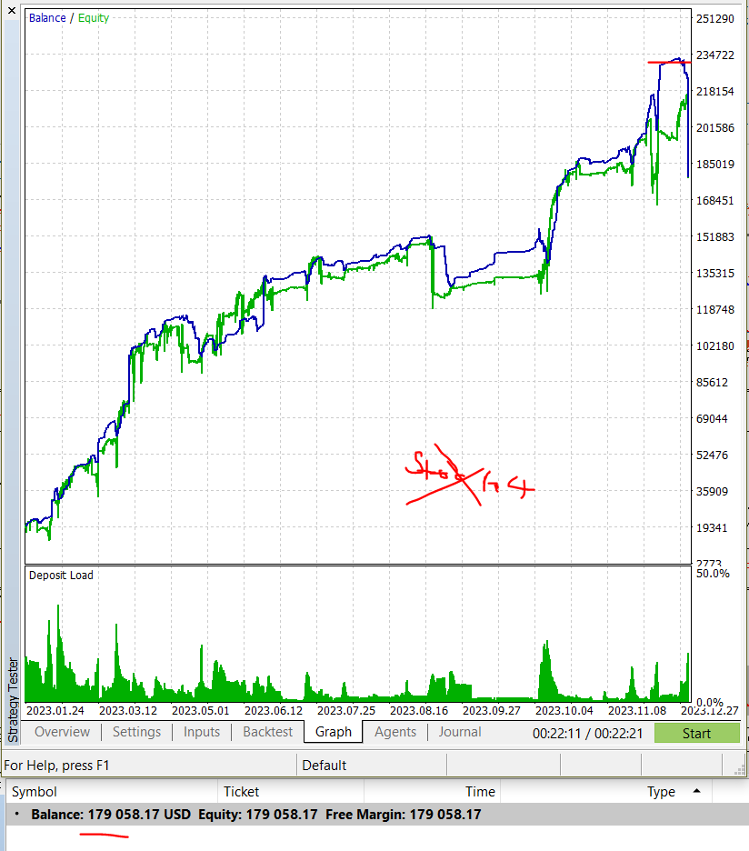
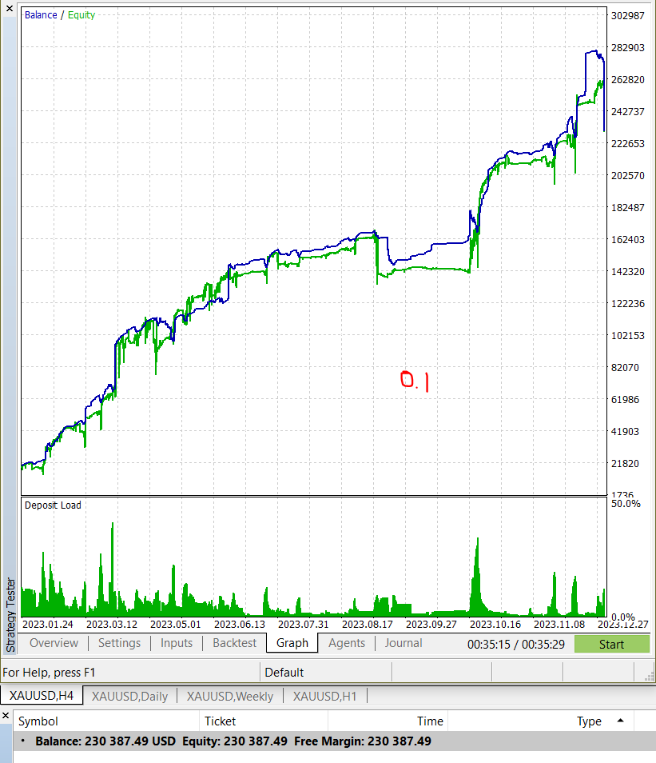

 |  |  |  |  |  | 1 | 0.01
 |  |  |  |  |  | 2 | 0.02
 |  |  |  |  |  | 3 | 0.03
 |  |  |  |  |  | 4 | 0.04
 |  |  |  |  |  | 5 | 0.07
 |  |  |  |  |  | 6 | 0.11
 |  |  |  |  |  | 7 | 0.18
 |  |  |  |  |  | 8 | 0.29
 |  |  |  |  |  | 9 | 0.47

Sheet2
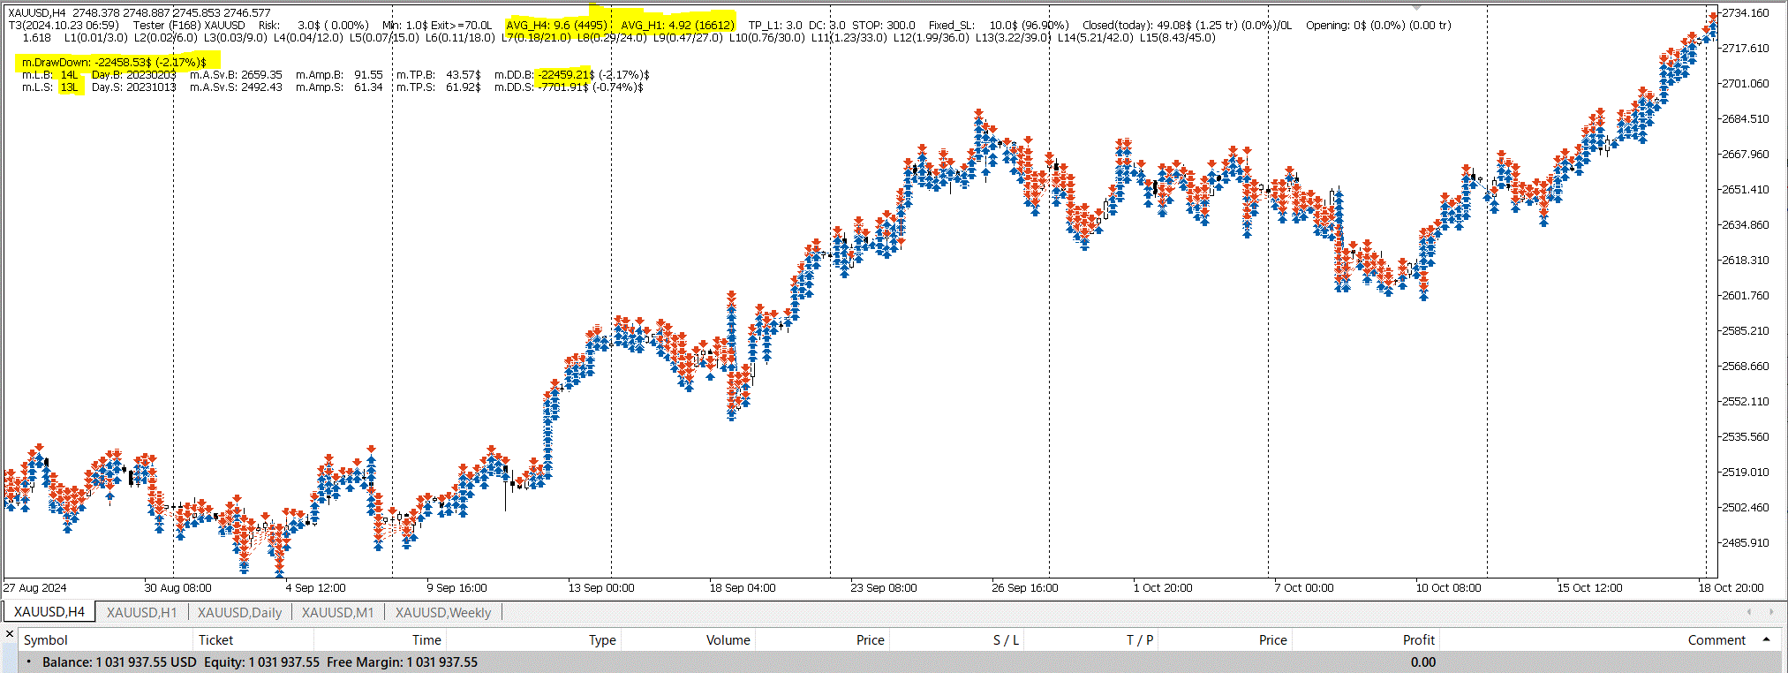

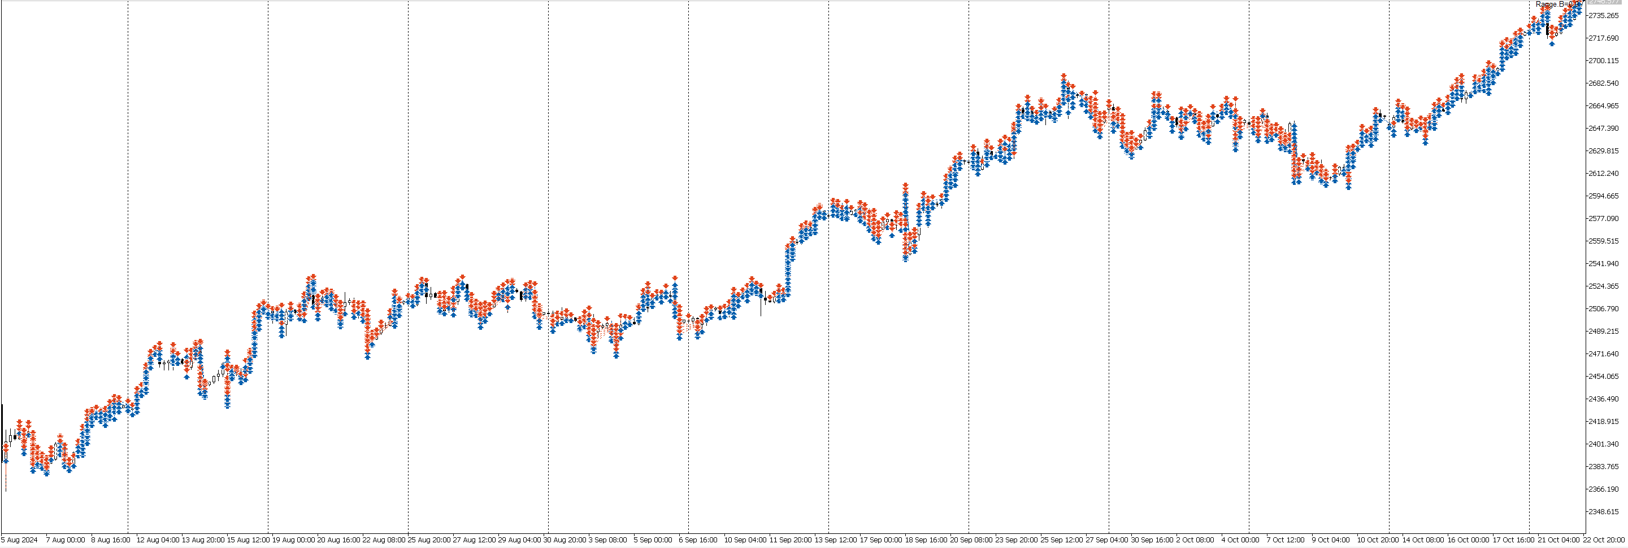

SuHuynh
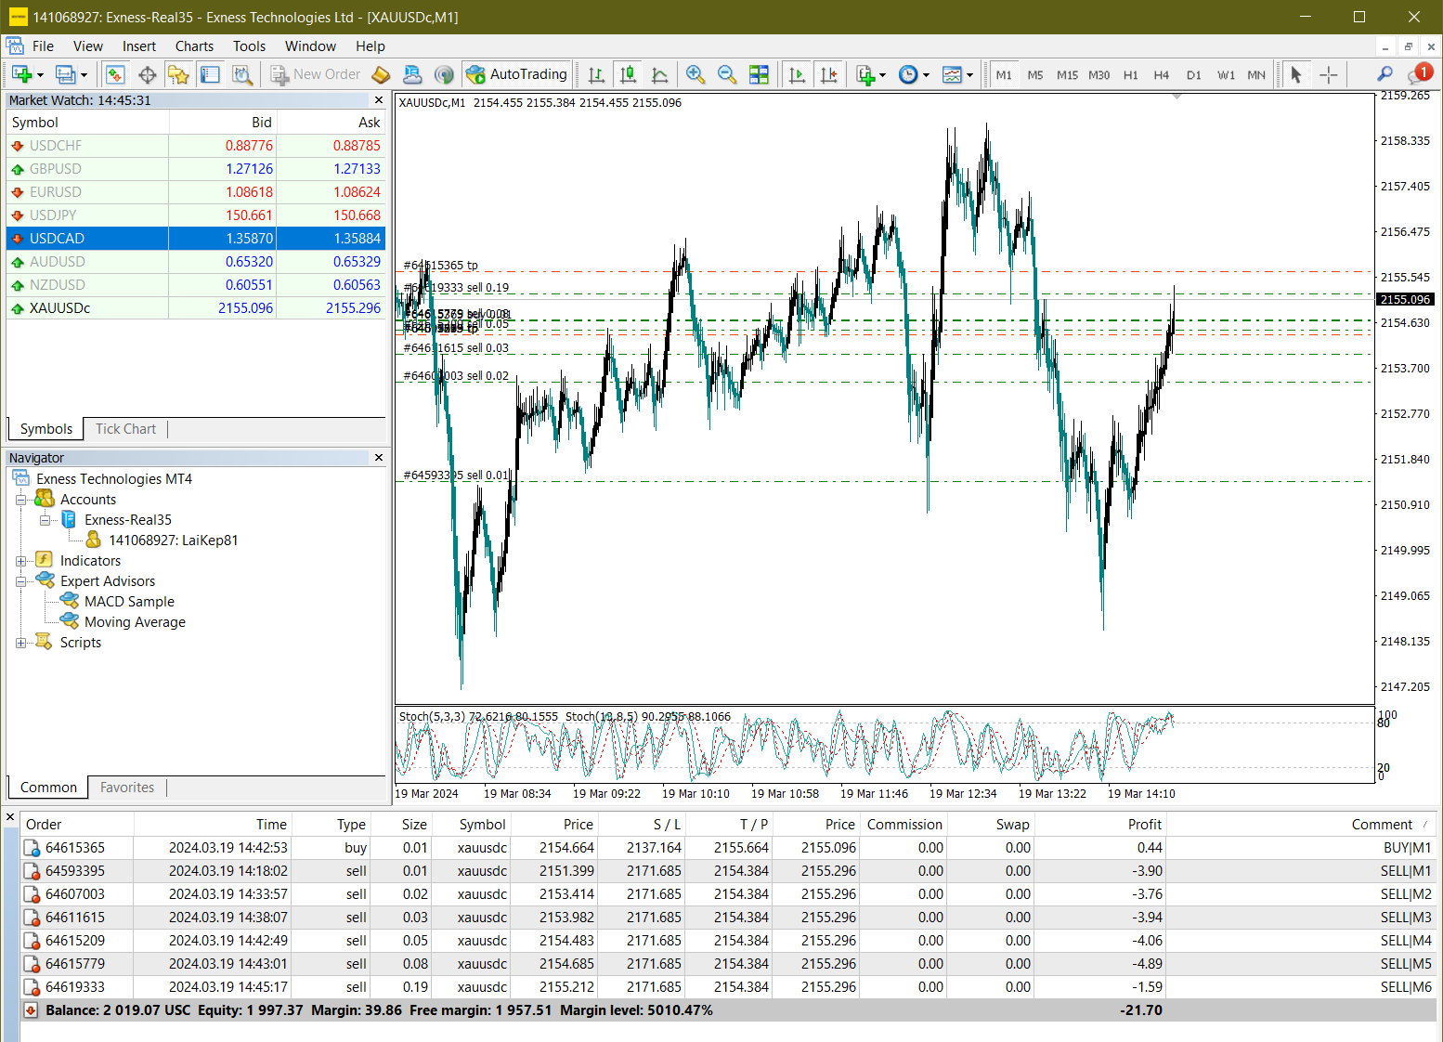

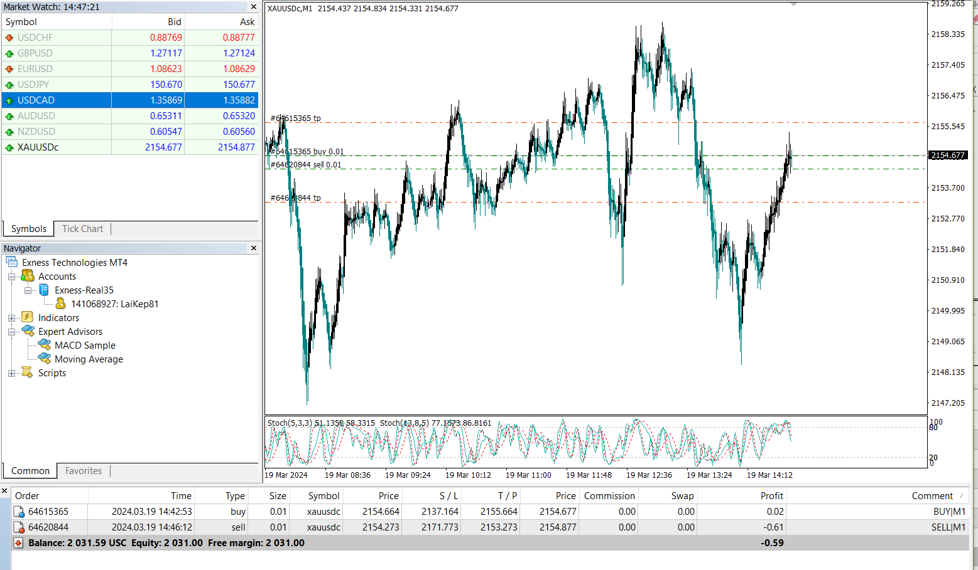

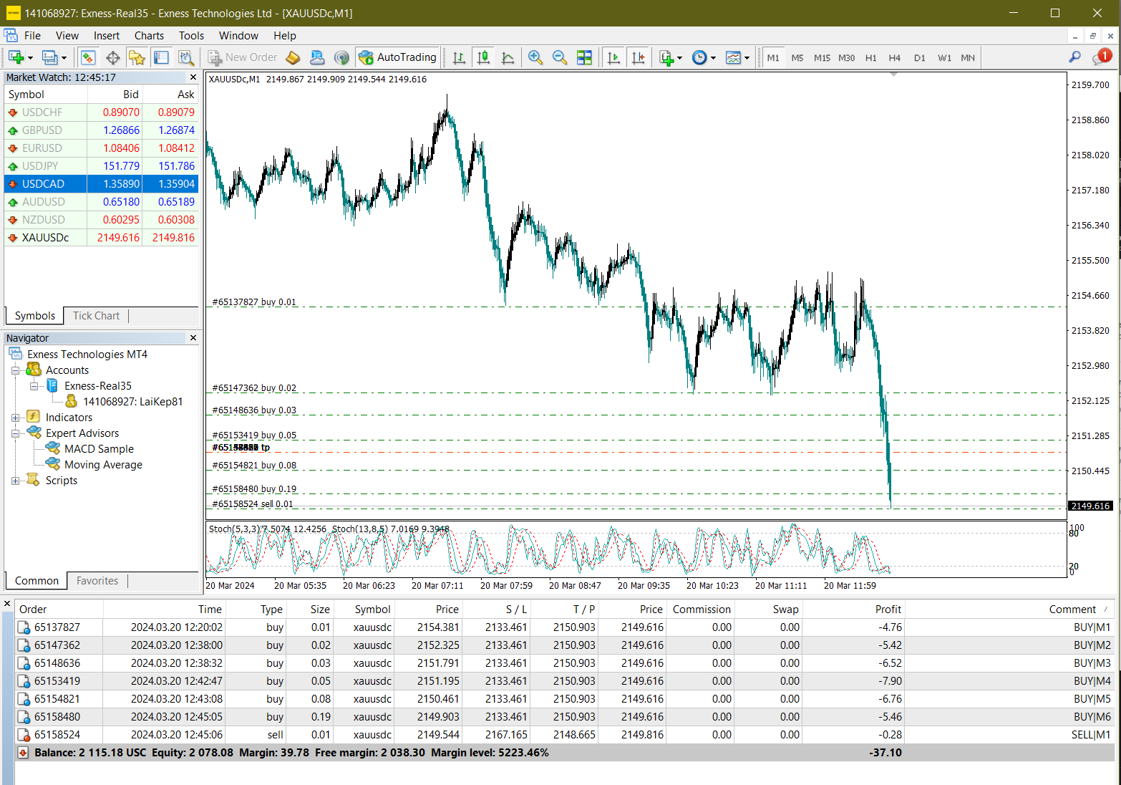

2149.903 | 2159.903

